关系图
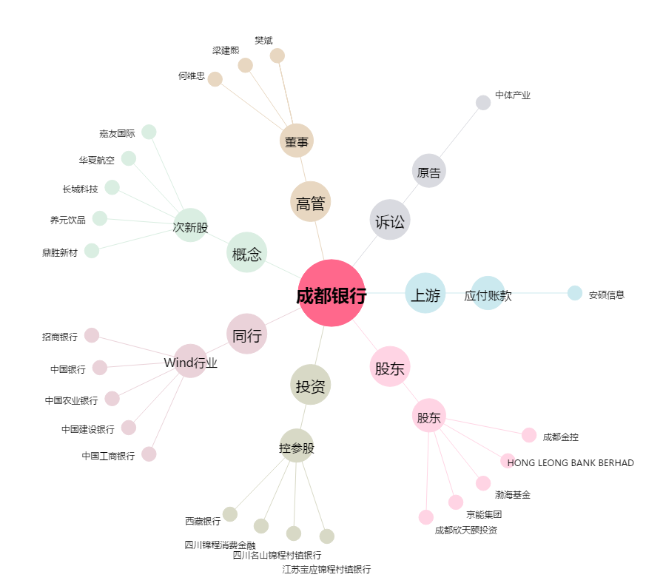
成都银行[601838.SH] - 关系概览图

